Sheet1
2020/9/28プログラム作成部分作業まとめ
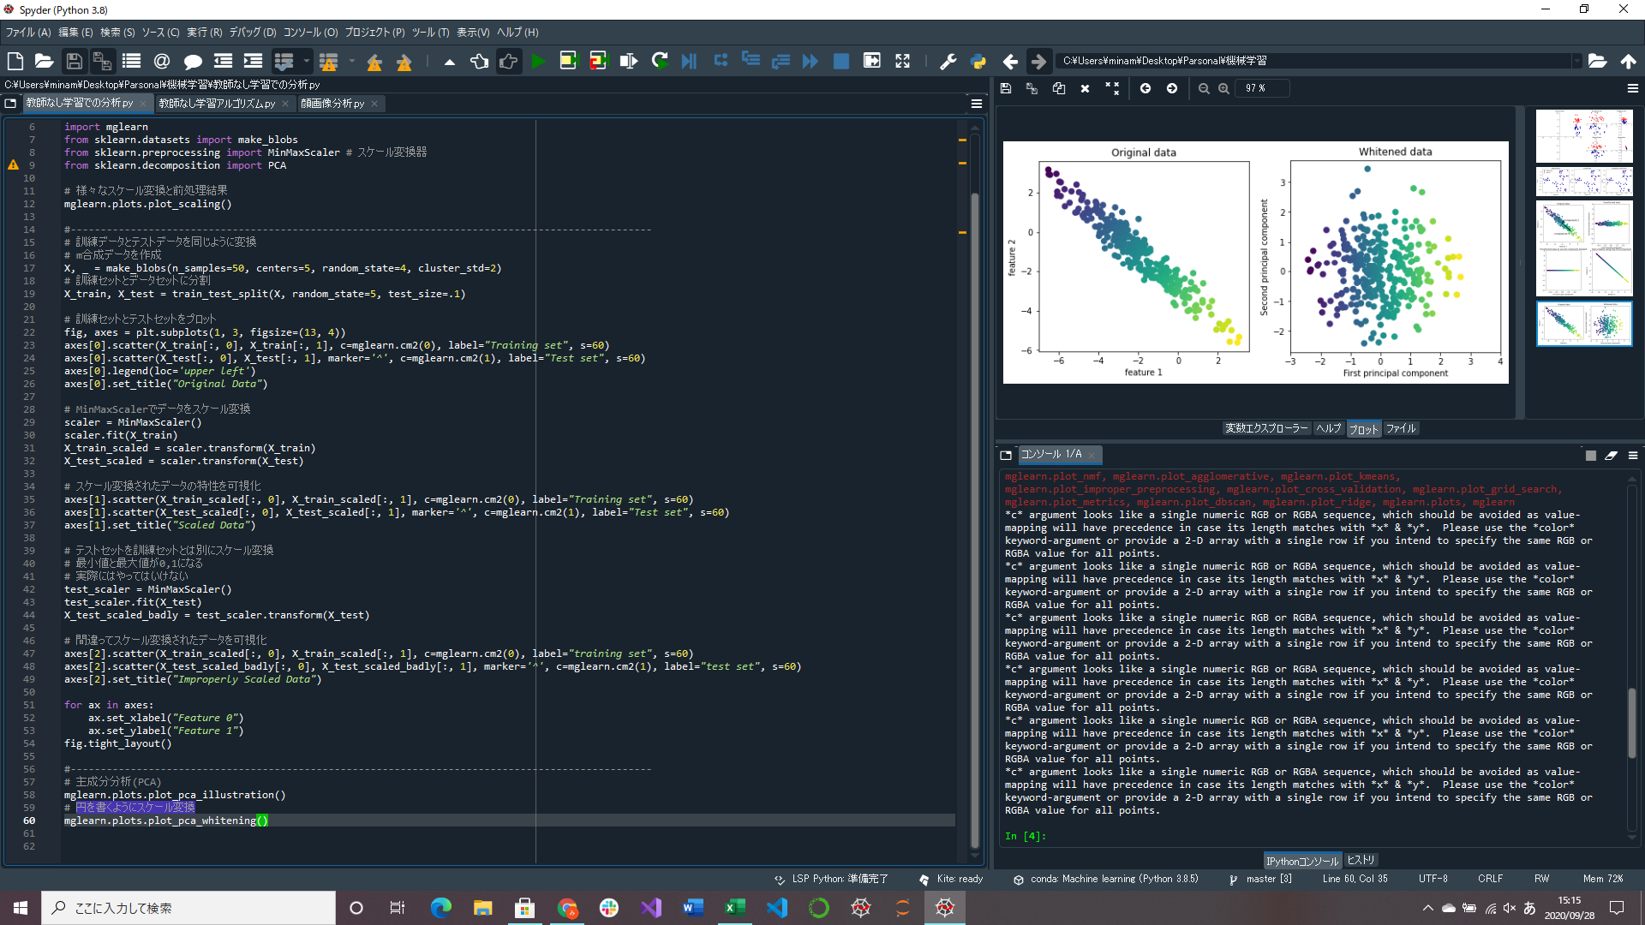
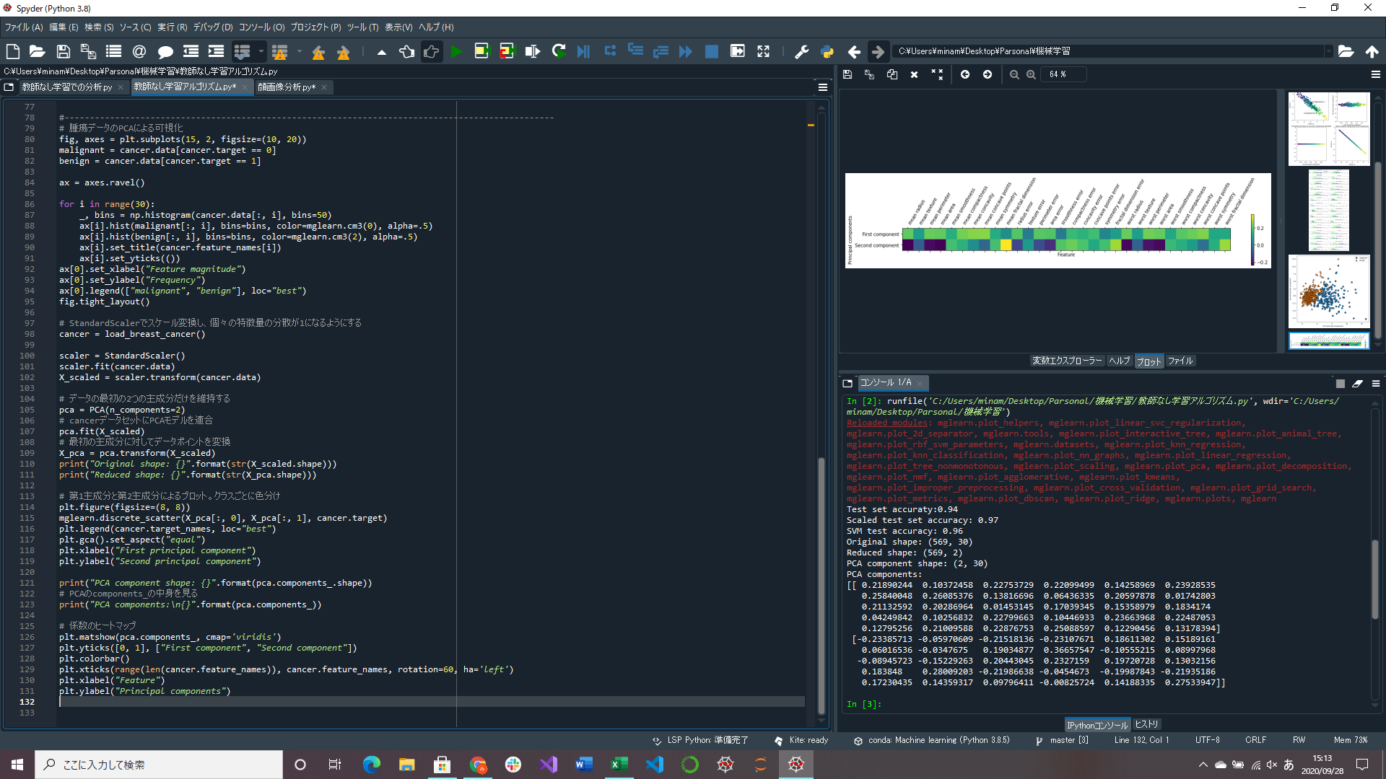
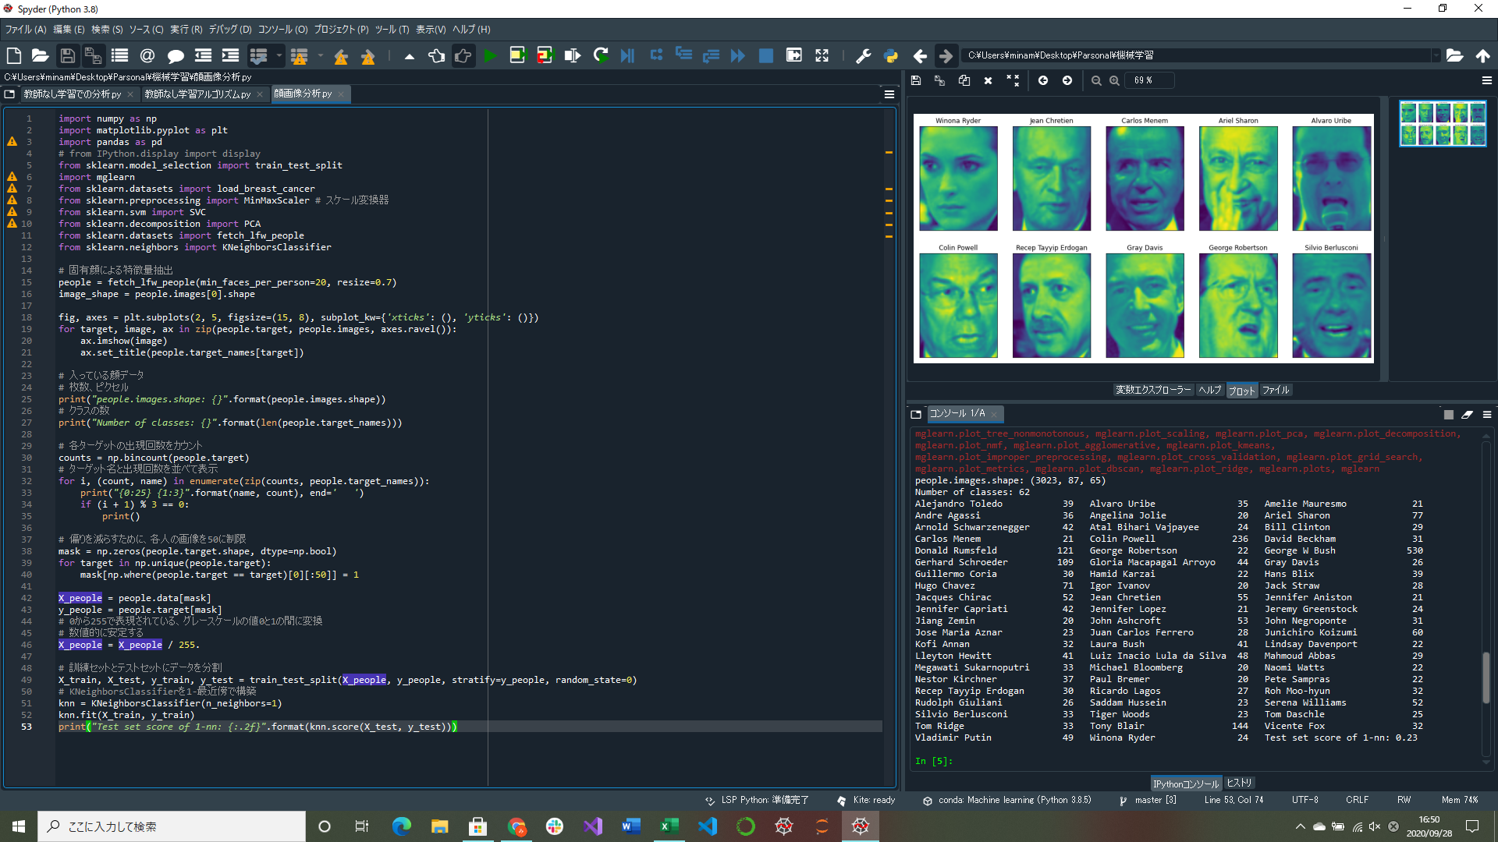

画像データの内容を見るとデータに偏りがあることがわかる(Geoge W Bushが多すぎる)
このデータを使うときは各人の画像を制限するなどして偏りをなくしたりする
腫瘍データのPCAによる可視化部分実装
腫瘍データの主成分のヒートマップ作成プログラム実装
固有顔データによる特徴量抽出プログラム実装(途中)

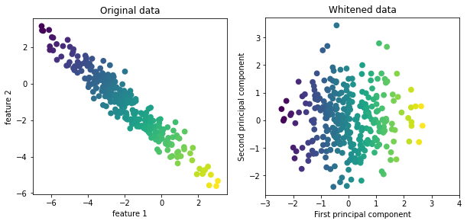

↑腫瘍データの2主成分のヒートマップ
第1主成分を見るとすべての特徴量が正(同じ符号)になっている
→すべての特徴量に一般的な相関があることを意味する
第2主成分を見ると符号が入り混じっている
両方とも30の特徴量すべてが混じっている |  | ↑whitenオプション付きでPCA変換したデータ
 |  | PCAのwhitenを用いると主成分が同じスケールになるようにスケール変換する
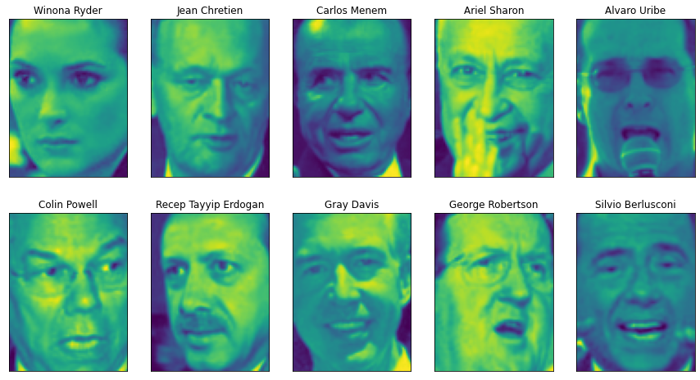
 |  | データを回転させるだけでなく、円を描くようにスケール変換することになる
 |  | →PCAによる変換後にStandardScalerをかけることと同じ
 | ←顔データの顔画像例

